比较法-亦嘉麒麟赋
估价对象 |  |  |  |  |  |  |  |  |  |  |  | 418

项目 |  | 估价对象 |  | 可比实例1 |  | 可比实例2 |  | 可比实例3
小区名称 |  | 亦嘉麒麟赋 |  | 亦庄金茂悦 |  | 金茂逸墅 |  | 亦庄金茂府
平均租金（元/平方米·月） |  | 待估 |  | 95.55 |  | 78.89 |  | 86.38 |  |  |  | 0.10615883306
交易时间 |  | 2025-12-01 | 100 | 2025-08-01 | 100 | 2025-11-01 | 100 | 2025-10-01 | 100
交易情况 |  | 正常 | 100 | 正常 | 100 | 正常 | 100 | 正常 | 100
区域状况 | 居住区成熟度 | 估价对象周边有永旭嘉园小区、瀛海家园小区、兴盛嘉苑小区、龙湖天琅小区、中海瀛海府等居住社区，居住小区规模较大，入住率较高，综合评价居住区成熟度较好。 | 100 | 周边有亦庄金茂府、金茂逸墅、京华雅郡、亦城亦景、南海家园、金隅学府等居住小区，居住小区规模较大，入住率较高，综合评价居住社区成熟度较好。 | 101 | 周边有亦庄金茂府、金茂逸墅、京华雅郡、亦城亦景、南海家园、金隅学府等居住小区，居住小区规模较大，入住率较高，综合评价居住社区成熟度较好。 | 101 | 周边有亦庄金茂府、金茂逸墅、京华雅郡、亦城亦景、南海家园、金隅学府等居住小区，居住小区规模较大，入住率较高，综合评价居住社区成熟度较好。 | 101 | 1
 | 交通条件 | 估价对象所属项目东侧紧邻城市支路——灜坤路，距地铁8号线（瀛海站）距离约2公里，周边有526路、573路、兴31路、兴38路、兴75路等多条公交线路并设有站点，综合评价交通便捷度一般。 | 100 | 紧邻城市次干道——三海子东路、兴海路等，有兴31路、兴47路、573路、581等多条线路在附近设站，距离地铁T1线九号村站约1.8km，周边段道路情况良好，道路通达度较好，综合评价交通便捷度一般。 | 100 | 紧邻城市次干道——三海子东路、兴海路等，有兴31路、兴47路、573路、581等多条线路在附近设站，距离地铁T1线九号村站约1.8km，周边段道路情况良好，道路通达度较好，综合评价交通便捷度一般。 | 100 | 紧邻城市次干道——三海子东路、兴海路等，有兴31路、兴47路、573路、581等多条线路在附近设站，距离地铁T1线九号村站约1.8km，周边段道路情况良好，道路通达度较好，综合评价交通便捷度一般。 | 100 | 1
 | 商业设施 | 估价对象周边2公里内有北京瀛海环宇坊、京鲜生超市等商业设施，商业设施齐备度较好。 | 100 | 周边500米内有龙湖北京亦庄天街等商业设施，商业设施齐备度较好。 | 101 | 周边有龙湖北京亦庄天街等商业设施，商业设施齐备度较好。 | 101 | 估价对象周边有龙湖北京亦庄天街等商业设施，商业设施齐备度较好。 | 101 | 1
 | 自然环境 | 估价对象周边有瀛海休闲公园等自然景观，绿化面积适中，自然与人环境一般。 | 100 | 周边有金茂悦公园、体育公园等，周边无高等教育学校或博物馆等人文景观，综合评价环境状况一般。 | 100 | 周边有金茂悦公园、体育公园等，周边无高等教育学校或博物馆等人文景观，综合评价环境状况一般。 | 100 | 周边有金茂悦公园、体育公园等，周边无高等教育学校或博物馆等人文景观，综合评价环境状况一般。 | 100 | 1
 | 公共配套 | 估价对象所在区域周边2公里范围内有北京瀛海环宇坊、京鲜生超市等商业场所；有北京大兴精华学校、瀛海第四幼儿园等教育设施；有北京市大兴区中西医结合医院、瀛海社区卫生服务中心等医疗卫生机构；有中国邮政储蓄银行、北京农商银行等金融服务机构，公共配套设施状况较好。 | 100 | 周边2公里范围内有北京农村商业银行、中国光大银行等金融机构；物美超市等商服设施；周边有人大附中亦庄新城学校、亦庄实验学校、亦庄第二中心小学等教育机构；有北京中医药大学东方医院等医疗机构设施。公共配套设施较齐全。 | 100 | 周边2公里范围内有北京农村商业银行、中国光大银行等金融机构；物美超市等商服设施；周边有人大附中亦庄新城学校、亦庄实验学校、亦庄第二中心小学等教育机构；有北京中医药大学东方医院等医疗机构设施。公共配套设施较齐全。 | 100 | 周边2公里范围内有北京农村商业银行、中国光大银行等金融机构；物美超市等商服设施；周边有人大附中亦庄新城学校、亦庄实验学校、亦庄第二中心小学等教育机构；有北京中医药大学东方医院等医疗机构设施。公共配套设施较齐全。 | 100 | 5
实物状况 | 物业服务 | 有专业物业公司，物业服务保障好 | 100 | 有普通物业公司，物业服务保障较好 | 98 | 有普通物业公司，物业服务保障较好 | 98 | 有普通物业公司，物业服务保障较好 | 98 | 2
 | 配套设施 | 配备活动站、医疗站、健身房、会客室、停车位 | 100 | 配备室外活动器材 | 98 | 配备室外活动器材 | 98 | 配备室外活动器材 | 98 | 2 |  |  |  | 面积 | 月租金 | 朝向 | 楼层 | 装修 | 户型 | 物业费
 | 居住管理 | 配备管理人员，数量充足，居住管理较好 | 100 | 配备管理人员，数量充足，居住管理较好 | 100 | 配备管理人员，数量充足，居住管理较好 | 100 | 配备管理人员，数量充足，居住管理较好 | 100 | 2 |  |  | 亦庄金茂悦 | 150 | 100 | 南北 | 低/17 | 普通装修 | 3 | 4.45 | 95.55
 | 建筑类型 | 多层板楼 |  | 高层板楼 | 98 | 高层板楼 | 98 | 高层板楼 | 98 | 2
 | 户型 | 主力户型为平层三居，住宅套型较好 | 100 | 主力户型为平层三居，住宅套型较好 | 100 | 主力户型为平层三居，住宅套型较好 | 100 | 主力户型为平层三居，住宅套型较好 | 100 | 2 |  |  | 金茂逸墅 | 150 | 86 | 南北 | 高/16 | 普通装修 | 3 | 7.11 | 78.89
 | 朝向、采光、通风 | 朝向好（南北），能保证较长时间的采光，通风较好，综合分析朝向、采光、通风状况较好 | 100 | 朝向好（南北），能保证较长时间的采光，通风较好，综合分析朝向、采光、通风状况较好 | 100 | 朝向好（南北），能保证较长时间的采光，通风较好，综合分析朝向、采光、通风状况较好 | 100 | 朝向好（南北），能保证较长时间的采光，通风较好，综合分析朝向、采光、通风状况较好 | 100 | 1 |  |  | 亦庄金茂府 | 150.3 | 93.15 | 南北 | 高/17 | 普通装修 | 3 | 6.77 | 86.38
 | 装修 | 该小区装修为精装修，公共部分装修效果较好，与居住功能相适用，较好 | 100 | 装修为精装修，公共部分装修效果较好，与居住功能相适用，较好 | 100 | 该小区装修为普通装修，公共部分装修效果较好，与居住功能相适用，一般 | 98 | 该小区装修为普通装修，公共部分装修效果较好，与居住功能相适用，一般 | 98 | 1 |  |  | 中铁华侨城和园 | 287.98 | 90.28 | 南北 | 低/4 | 精装修 | 6 | 5.9 | 84.38
 | 设备 | 配备全套智能设备，全新家具家电；功能正常，质量有保证，好 | 100 | 配备家具、家电；程度较新；功能正常，质量有保证，较好 | 95 | 配备家具、家电；程度较新；功能正常，质量有保证，较好 | 95 | 配备家具、家电；程度较新；功能正常，质量有保证，较好 | 95 | 6 |  |  | 中国铁建花语金郡 | 164.23 | 85.25 | 南北 | 高/6 | 精装修 | 4 | 3.78 | 81.47
 | 面积 | 171.29 | 100 | 150 | 100 | 150 | 100 | 150.3 | 100
成交单价（元/平米） |  | _____ |  | 95.55 |  | 78.89 |  | 86.38 |  |  | 21.12%
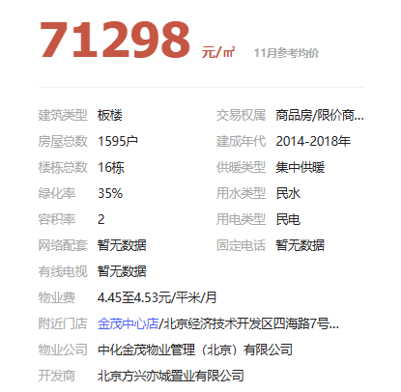
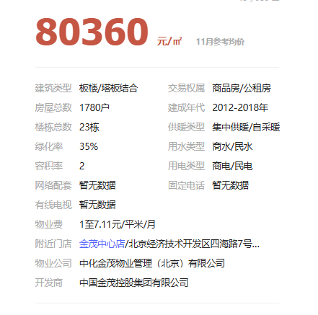
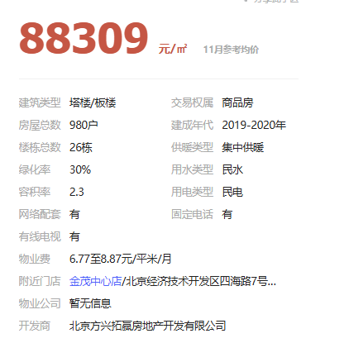
比较价值（元/平米） |  | _____ |  | 104.76 |  | 88.26 |  | 96.64 |  |  | 18.69%
估价对象比较价值=(104.76+88.26+96.64)/3=96.55
服务费 | 19.74 | 元/平方米/月
最终结果 |  | 96.55 |  | 1.0964 |  | 1.1188 |  | 1.1188
最终结果（含服务费） |  | 116.29
 |  |  |  | 104.76102 |  | 88.262132 |  | 96.641944

 |  |  |  | 南北 |  | 南北 |  | 南北
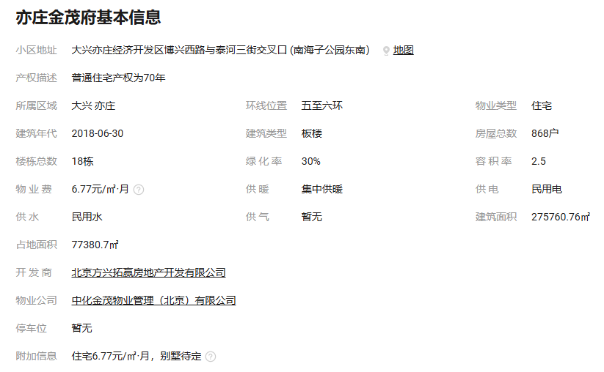
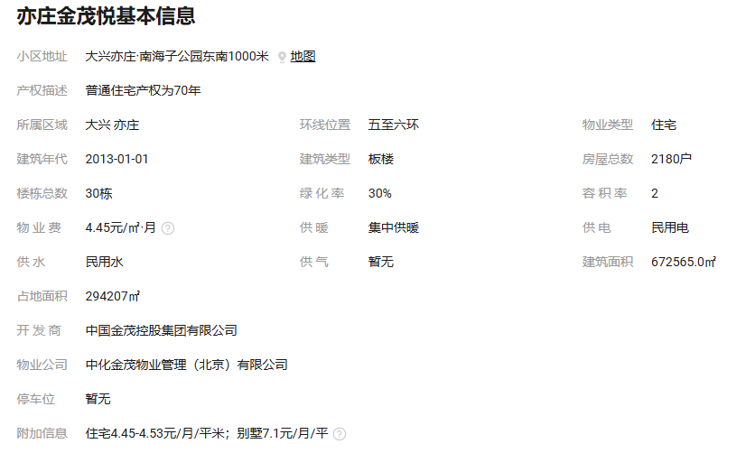
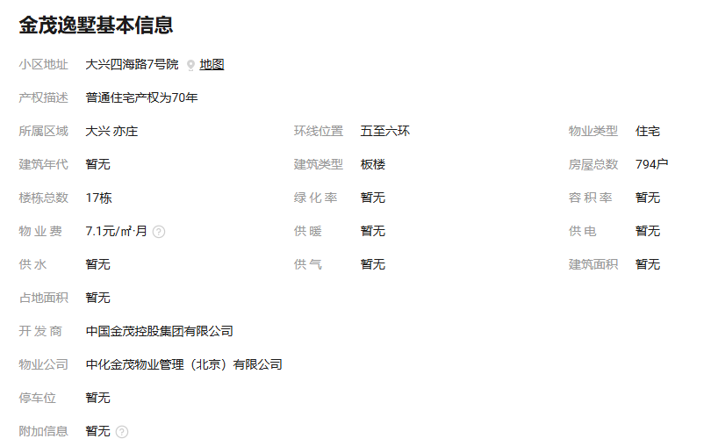

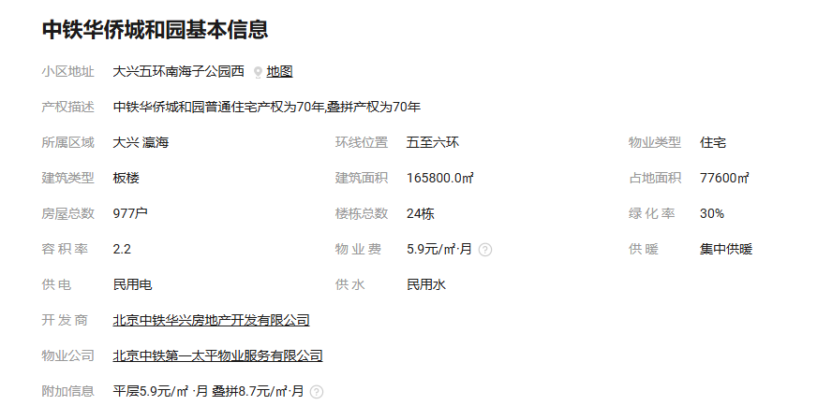
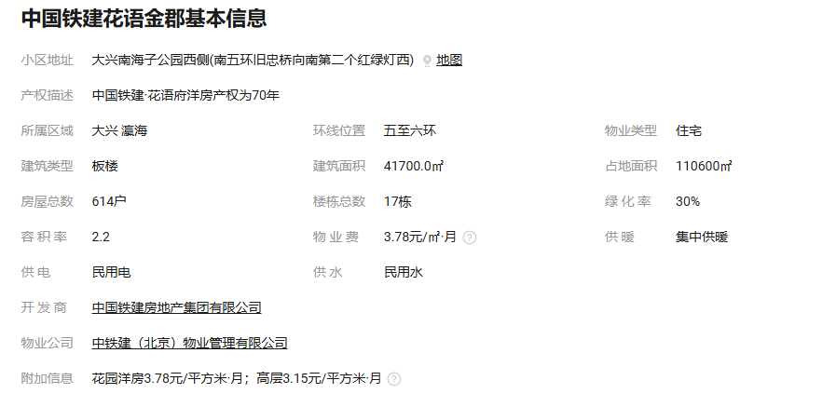
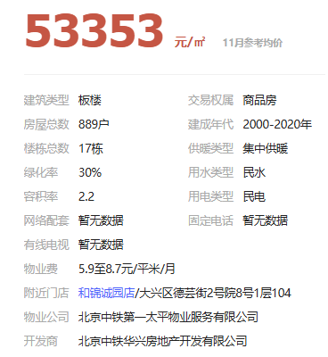

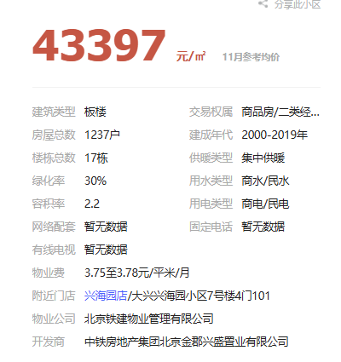

链家案例整理
中铁华侨城和园
中国铁建花语金郡
合生me悦
首开龙湖天琅
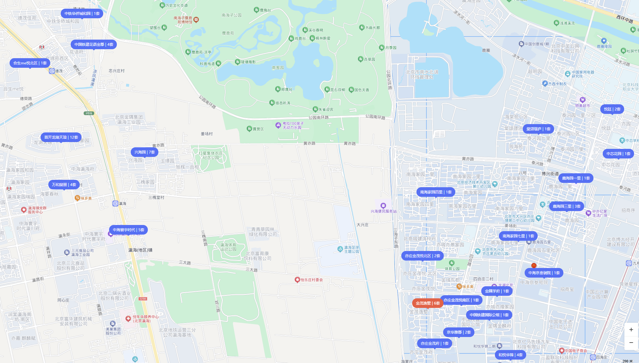
万和斐丽
中海寰宇时代
亦庄金茂悦
金茂逸墅
亦庄金茂府

 | 中铁华侨城和园 | 154 | 8300 | 53.9 | 南北 | 低/19 | 普通装修 | 2025-10-13 |  | 中铁华侨城和园 | 287.98 | 26000 | 90.28 | 南北 | 低/4 | 精装修 | 6 | 跃层
 |  | 139 | 8500 | 61.15 | 南北 | 中/17 | 精装修 | 2025-09-26 |  |  | 154.19 | 9345 | 60.61 | 南北东 | 低/19 | 精装修 | 3
 |  | 154.85 | 10500 | 67.81 | 南北 | 高/19 | 精装修 | 20215-7-10 |  |  | 154 | 9500 | 61.69 | 南北 | 中/19 | 精装修 | 3

 | 中国铁建花语金郡 | 66.41 | 3700 | 55.71 | 西 | 中/20 | 普通装修 | 2025-11-10 |  | 首开龙湖天琅 | 142 | 5000 | 35.21 | 南北 |  |  | 5 | 跃层
 |  | 128 | 7000 | 54.69 | 南北 | 高/18 | 精装修 | 2025-09-29 |  |  | 130.38 | 16000 | 122.72 | 南北 | 中/6 | 精装修 | 6
 |  | 163.65 | 12000 | 73.33 | 南北 | 低/6 | 精装修 | 2025-08-13 |  |  | 127.12 | 11000 | 86.53 | 南北 | 中/6 | 精装修 | 6
 |  |  |  |  |  |  |  |  |  |  |  |  | #DIV/0!
 | 合生me悦 | 72 | 4500 | 62.5 | 南北 | 低/9 | 普通装修 | 2025-11-22 |  | 中国铁建花语金郡 | 164.23 | 14000 | 85.25 | 南北 | 高/6 | 精装修 | 4
 |  | 124 | 6800 | 54.84 | 南 | 高/15 | 普通装修 | 2025-08-18 |  |  | 128 | 8000 | 62.5 | 南北 | 低/17 | 精装修 | 4
 |  |  |  |  |  |  |  |  |  |  | 128 | 7500 | 58.59 | 南北 | 低/18 | 精装修 | 4
 | 首开龙湖天琅 | 78 | 4200 | 53.85 | 南北 | 高/15 | 普通装修 | 2025-11-30
 |  | 75 | 3500 | 46.67 | 南北 | 低/15 | 普通装修 | 2025-10-28 |  | 亦庄金茂悦 | 194.5 | 19000 | 97.69 | 南北 | 高/11 | 精装修 | 4
 |  |  |  |  |  |  |  |  |  |  | 170 | 19000 | 111.76 | 南北 | 低/11 | 精装修 | 3 | 跃层
 | 万和斐丽 | 89 | 5200 | 58.43 | 南北 | 中/15 | 精装修 | 2025-11-29 |  |  | 162.93 | 14500 | 89.00 | 南北 | 高/10 | 精装修 | 4
 |  | 61 | 3900 | 63.93 | 西 | 低/15 | 普通装修 | 2025-09-04
 |  | 61.44 | 4000 | 65.1 | 南北 | 高/15 | 普通装修 | 2025-08-02 |  | 金茂逸墅 | 210.07 | 22000 | 104.73 | 南北 | 高/18 | 精装修 | 4
 |  |  |  |  |  |  |  |  |  |  | 210 | 23500 | 111.90 | 南北 | 高/18 | 精装修 | 4
 | 中海寰宇时代 | 69.57 | 4800 | 69 | 南北 | 低/15 | 普通装修 | 2025-11-29 |  |  | 210 | 29000 | 138.10 | 南北 | 中/6 | 精装修 | 3
 |  | 70 | 5400 | 77.14 | 东西 | 高/18 | 普通装修 | 2025-11-22 |  |  | 191.33 | 23000 | 120.21 | 南北东 | 低/18 | 精装修 | 6 | 跃层
 |  | 89 | 5800 | 65.17 | 南北 | 高/15 | 普通装修 | 2025-11-11 |  |  | 162.35 | 13000 | 80.07 | 南北西 | 高/18 | 精装修 | 4

 | 亦庄金茂悦 | 194 | 14000 | 72.16 | 南北 | 中/12 | 精装修 | 2025-11-19 |  | 亦庄金茂府 | 191 | 30000 | 157.07 | 南北 | 高/6 | 精装修 | 3 | 跃层
 |  | 158 | 12800 | 81.01 | 南北 | 中/16 | 精装修 | 2025-08-23 |  |  | 151 | 16500 | 109.27 | 南北 | 高/16 | 精装修 | 3
 |  | 127 | 9000 | 70.87 | 南北 | 中/17 | 普通装修 | 2025-11-07 |  |  | 150.2 | 15500 | 103.20 | 南北 | 高/16 | 精装修 | 3
 |  | 150 | 15000 | 100 | 南北 | 低/17 | 普通装修 | 2025-11-05 |  |  | 144.56 | 18800 | 130.05 | 南北 | 低/16 | 精装修 | 5 | 跃层

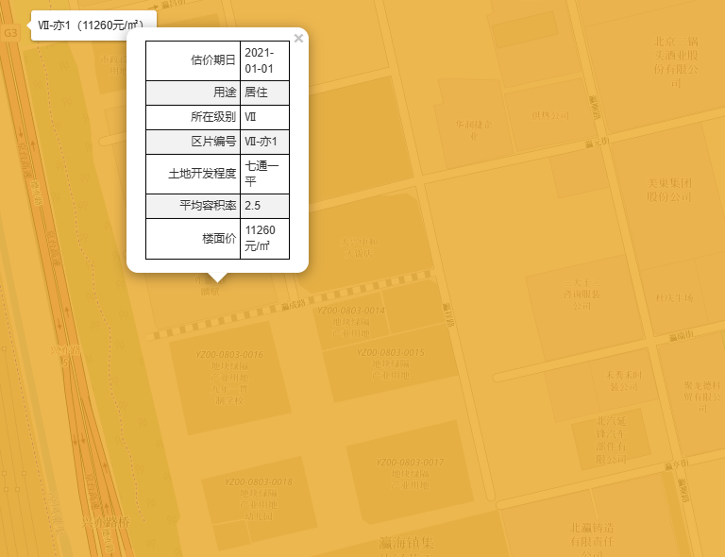
 |  |  |  |  |  |  |  |  |  | 中海寰宇时代 | 230 | 15000 | 65.22 | 南北 | 低/18 | 精装修 | 6
 | 亦庄金茂府 | 150.3 | 14000 | 93.15 | 南北 | 高/17 | 普通装修 | 2025-11-15 |  |  | 112.25 | 7300 | 65.03 | 南北 | 中/15 | 普通装修 | 3
 |  | 150.12 | 15500 | 103.25 | 南西北 | 高/16 | 普通装修 | 2025-07-23 |  |  | 112 | 6500 | 58.04 | 南北 | 中/14 | 普通装修 | 3

 |  |  |  |  |  |  |  |  |  | 万和斐丽 | 393.07 | 10000 | 25.44
 | 金茂逸墅 | 150 | 12900 | 86 | 南北 | 高/16 | 普通装修 | 2025-10-24 |  |  | 389 | 10000 | 25.71
 |  | 148 | 12000 | 81.08 | 南北 | 中/16 | 精装修 | 2025-09-06 |  |  | 350 | 15000 | 42.86
 |  | 210 | 19500 | 92.86 | 南北 | 中/18 | 精装修 | 2025-08-17
 |  | 145.17 | 17000 | 117.1 | 南北 | 低/18 | 精装修 | 2025-08-08

 | 旭辉一合相 | 152.53 | 20000 | 131.12 | 南北 | 低/4 | 精装修 | 2025-09-16 | 复式

盛华翔伦结果
